测试条件
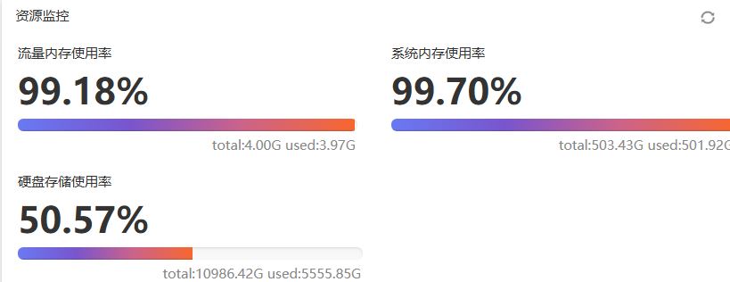
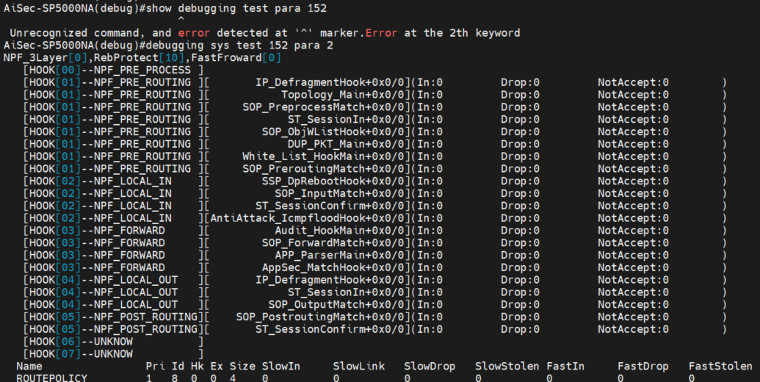
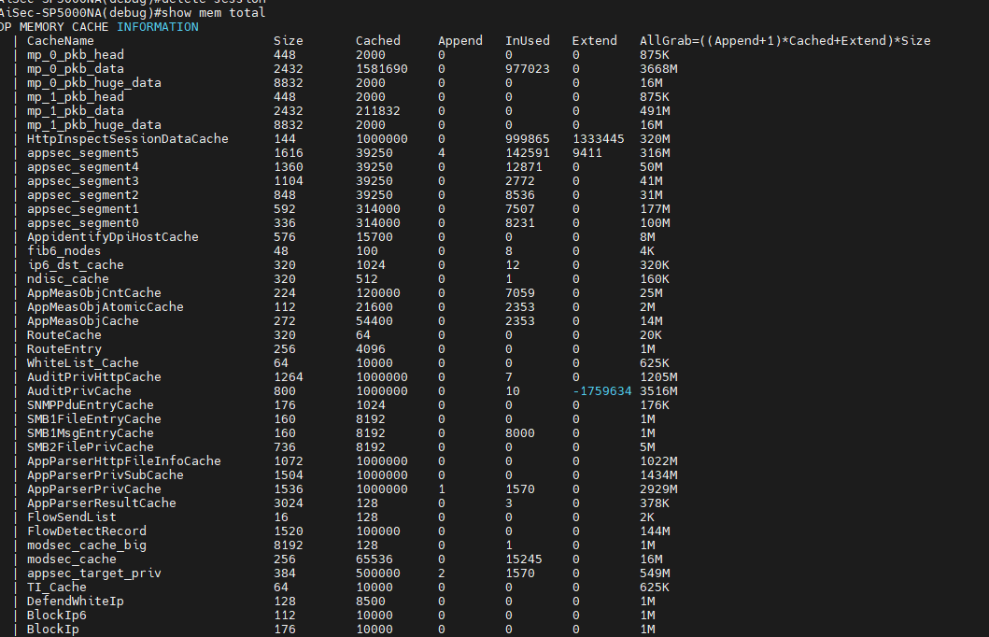
性能测试条件
防火墙配置 | 测试仪配置 | 备注（kong.cfg）
1，将防火墙与测试仪直连 2，替换需要测试的防火墙版本，生产文件，lic，各种特征库 3，将配置设置为kong.cfg 4，防火墙在测试开始时首先格式化硬盘 | 1，每对口64条流 2，2544测试时长设置在60s，应用层测试时长为5min | 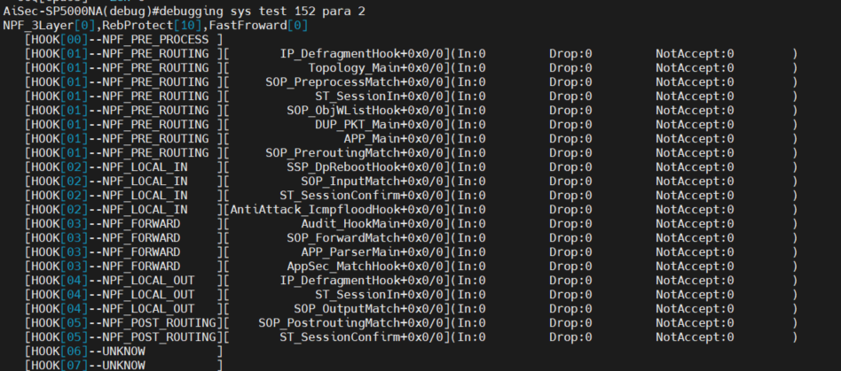 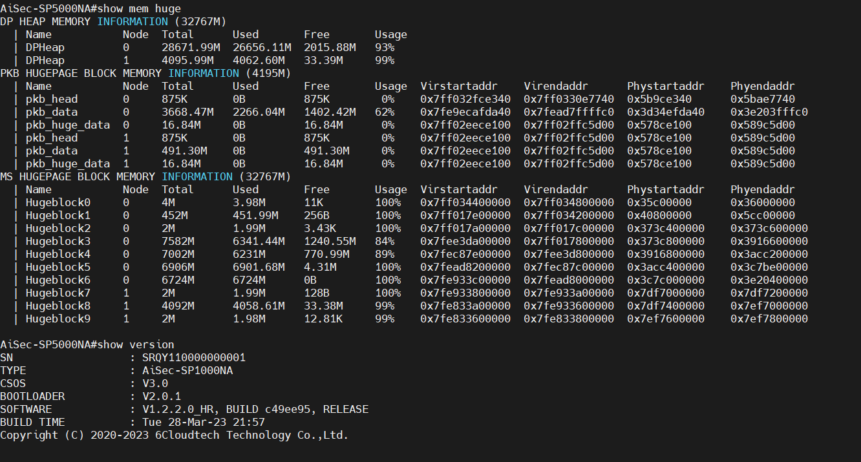 ! user audit type administrator password cipher R/Usw+f7K5KrJ8LDAntqQw== level 1 state active service-type https-server service-type ssh server ! user secadmin type administrator password cipher R/Usw+f7K5KrJ8LDAntqQw== level 3 state active service-type https-server service-type ssh server ! user administrator type administrator password cipher 2P81K9tWKcfghawAd3u1casnwsMCe2pD level super state active service-type https-server service-type ssh server ! interface Console0 ! interface Vty0 ! interface Ge0/0/0 ip address 192.168.1.254 24 ! session state-inspect low-level bypass soft disable ipv6 packet-filter default accept ! local-security snmp snmp-agent local-security web https-server local-security ping ping local-security ssh ssh-server defend icmp-flood 100 app-security default accept ! end !

审计配置 | 测试仪配置 | 备注（A_kong.cfg）
1，由于审计设备是旁路部署，需找一台防火墙将流量镜像给审计设备 2，审计设备测试的配置有A_kong.cfg和default.cfg 3，在测试开始时首先格式化硬盘 | 1，测试仪需要设置的流量有http 21K ，IT(Enterprise2018) ，OT(Application ProfileICS/SCADA Traffic 2021) 2，在测试应用层功能时将测试时长设置为5min | ! user administrator type administrator password cipher 2P81K9tWKcfghawAd3u1casnwsMCe2pD level super state active service-type https-server service-type ssh server ! user audit type administrator password cipher R/Usw+f7K5KrJ8LDAntqQw== level 1 state active service-type https-server service-type ssh server ! user secadmin type administrator password cipher R/Usw+f7K5KrJ8LDAntqQw== level 3 state active service-type https-server service-type ssh server ! interface Console0 ! interface Vty0 ! interface Ge0/0/0 ip address 192.168.1.254 24 ! terminal info-language chinese bypass soft disable app-custom startload appcustom.cfg alg protocol-all disable session state-inspect low-level local-security snmp snmp-agent local-security web https-server local-security ping ping local-security ssh ssh-server app-security default accept app-security global port-redirect app-security global reset-client app-security global reset-server app-security global pre-proc accept asset-learn auto-relearn disable telnet-server parameter port 23 session-cache soft disable ! ! end !

V2800
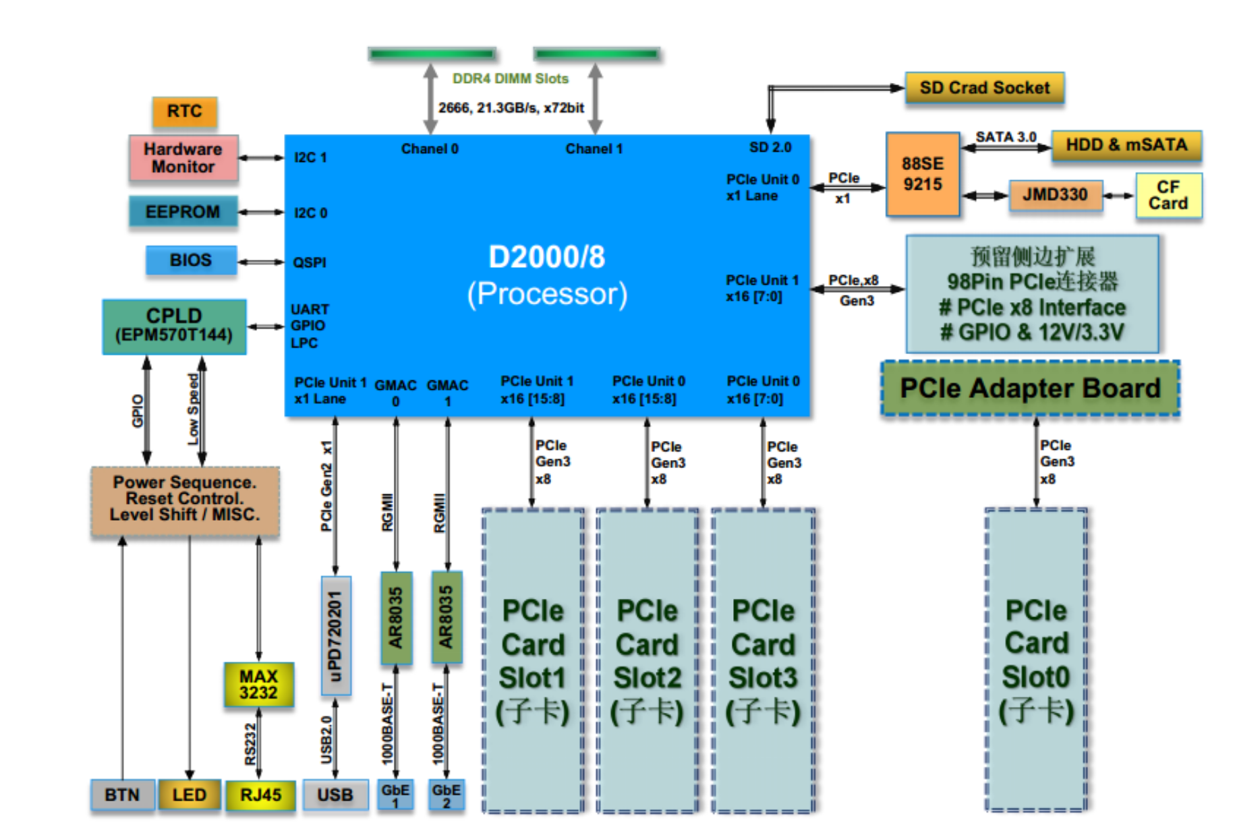
性能指标 |  |  |  |  |  | 产品类别： | Linsec-V2800
 |  |  |  |  |  | 硬件平台： | V2800_2U-phytium
 |  |  |  |  |  | CPU型号:
 |  |  |  |  |  | 厂商：
测试项描述 | 接入方式 | 网卡/网口型号 | IP协议/会话配置 | 测试时长 | 设备配置 | 测试报文 | 系统版本；ips库版本；app库版本，av库版本
 |  |  |  |  |  |  | V1.1.3.7.21_HR, BUILD d89419b, RELEASE， 1.1.1.12，4.2.0.127，1.1.0.76 |  |  |  | V1.1.3.7.25_HR, BUILD 149c47d, RELEASE， 1.1.1.20，4.2.0.127，1.1.0.76
 |  |  |  |  |  |  | 吞吐率% | 吞吐(Mbit/s) | 时延(us) | 备注 | 吞吐率% | 吞吐(Mbit/s) | 时延(us) | 备注
RFC 2544 吞吐量测试, | 桥 | 2对万兆口（Slot1） 8086:1581 | 64条流 | 60s | kong.cfg | 64byte | 1.77% | 481.98 | 382.77 | ip: 100.1.0.1---100.1.0.2 100.3.0.1---100.3.0.2 port：(7,1,32---4321,1,32) interface: Ten-Ge0/1/0-->Ten-Ge0/1/3 | 2.55% | 781.83 | 27.58 | ip: 100.1.0.1---100.1.0.2 100.3.0.1---100.3.0.2 port：(7,1,32---4321,1,32) interface: Ten-Ge0/1/0-->Ten-Ge0/1/3
 |  |  |  |  |  | 128byte | 1.77% | 613.49 | 37.71 |  | 4.09% | 1416.22 | 24.53
 |  |  |  |  |  | 256byte | 4.09% | 1518.84 | 49.22 |  | 7.96% | 2953.62 | 26.77
 |  |  |  |  |  | 512byte | 6.41% | 2469.17 | 35.08 |  | 14.92% | 5744.36 | 26.71
 |  |  |  |  |  | 1024byte | 14.92% | 5854.41 | 45.29 |  | 26.52% | 10406.13 | 26.78
 |  |  |  |  |  | 1280byte | 18.79% | 7400.00 | 52.48 |  | 38.13% | 15015.39 | 29.75
 |  |  |  |  |  | 1518byte | 22.66% | 8944.65 | 51.87 |  | 44.31% | 17494.51 | 30.10
RFC 2544 吞吐量测试 | 桥 | 1对万兆口（Slot1） 8086:1581 | 64条流 | 60s | kong.cfg | 64byte |  |  |  |  | 4.87% | 747.06 | 15.98 | ip: 100.1.0.1---100.1.0.2 port：(7,1,32---4321,1,32) interface: Ten-Ge0/1/0-->Ten-Ge0/1/1
 |  |  |  |  |  | 128byte |  |  |  |  | 8.73% | 1510.81 | 16.51
 |  |  |  |  |  | 256byte |  |  |  |  | 16.47% | 3055.07 | 16.90
 |  |  |  |  |  | 512byte |  |  |  |  | 31.16% | 5998.50 | 17.61
 |  |  |  |  |  | 1024byte |  |  |  |  | 62.10% | 12182.38 | 19.36
 |  |  |  |  |  | 1280byte |  |  |  |  | 78.34% | 15427.70 | 20.82
 |  |  |  |  |  | 1518byte |  |  |  |  | 89.95% | 17755.14 | 21.21
RFC 2544 吞吐量测试 | 桥 | 1对千兆口（Slot1） 8086:1521 | 64条流 | 60s | kong.cfg | 64byte | 29.62% | 454.59 | 27.74 | ip: 100.1.0.1---100.1.0.2 port：(7,1,32---4321,1,32) interface: Ge0/1/0-->Ge0/1/1 | 54.37% | 834.47 | 16.27 | ip: 100.1.0.1---100.1.0.2 port：(7,1,32---4321,1,32) interface: Ten-Ge0/1/0-->Ten-Ge0/1/1
 |  |  |  |  |  | 128byte | 54.37% | 940.41 | 49.68 |  | 89.17% | 1542.44 | 15.93
 |  |  |  |  |  | 256byte | 86.85% | 1611.16 | 28.29 |  | 100.00% | 1855.07 | 42.73
 |  |  |  |  |  | 512byte | 100.00% | 1924.81 | 55.23 |  | 100.00% | 1924.81 | 37.66
 |  |  |  |  |  | 1024byte | 100.00% | 1961.69 | 49.19 |  | 100.00% | 1961.69 | 45.68
 |  |  |  |  |  | 1280byte | 100.00% | 1969.23 | 50.94 |  | 100.00% | 1969.23 | 39.06
 |  |  |  |  |  | 1518byte | 100.00% | 1973.99 | 55.39 |  | 100.00% | 1973.99 | 41.84
RFC 2544 吞吐量测试 | 桥 | 4对千兆口（Slot1） 8086:1521 | 64条流 | 60s | kong.cfg | 64byte | 6.41% | 393.79 | 82.43 | ip: 100.1.0.1---100.1.0.2 ….. port：(7,1,32---4321,1,32) interface: Ge0/1/0-->Ge0/1/7 | 10.28% | 631.22 | 64.65 | ip: 100.1.0.1---100.1.0.2 port：(7,1,32---4321,1,32) interface: Ten-Ge0/1/0-->Ten-Ge0/1/1
 |  |  |  |  |  | 128byte | 11.06% | 764.86 | 84.51 |  | 18.02% | 1246.49 | 91.84
 |  |  |  |  |  | 256byte | 21.11% | 1566.38 | 114.64 |  | 33.48% | 2484.64 | 93.57
 |  |  |  |  |  | 512byte | 41.22% | 3173.53 | 155.34 |  | 62.10% | 4781.35 | 85.11
 |  |  |  |  |  | 1024byte | 81.44% | 6390.18 | 219.27 |  | 100.00% | 7846.73 | 264.91
 |  |  |  |  |  | 1280byte | 100.00% | 7876.89 | 352.38 |  | 100.00% | 7876.91 | 114.96
 |  |  |  |  |  | 1518byte | 100.00% | 7895.95 | 245.87 |  | 100.00% | 7895.96 | 109.45
RFC 2544 吞吐量测试 | 桥 | 2对万兆口（Slot2） | 64条流 | 60s | kong.cfg | 64byte | 1.77% | 477.60 | 585.45 | ip: 100.1.0.1---100.1.0.2 100.3.0.1---100.3.0.2 port：(7,1,32---4321,1,32) interface: Ten-Ge0/2/0-->Ten-Ge0/2/3
 |  |  |  |  |  | 128byte | 1.77% | 613.51 | 36.66
 |  |  |  |  |  | 256byte | 3.32% | 1231.88 | 36.99
 |  |  |  |  |  | 512byte | 7.19% | 2766.92 | 40.64
 |  |  |  |  |  | 1024byte | 14.92% | 5854.41 | 48.52
 |  |  |  |  |  | 1280byte | 18.79% | 7400.00 | 51.91
 |  |  |  |  |  | 1518byte | 21.88% | 8639.30 | 51.61
RFC 2544 吞吐量测试 | 桥 | 2对万兆口（Slot3） | 64条流 | 60s | kong.cfg | 64byte | 1.77% | 479.94 | 403.54 | ip: 100.1.0.1---100.1.0.2 100.3.0.1---100.3.0.2 port：(7,1,32---4321,1,32) interface: Ten-Ge0/3/0-->Ten-Ge0/3/3
 |  |  |  |  |  | 128byte | 1.77% | 613.51 | 36.79
 |  |  |  |  |  | 256byte | 4.09% | 1518.84 | 49.97
 |  |  |  |  |  | 512byte | 7.19% | 2766.92 | 43.33
 |  |  |  |  |  | 1024byte | 14.92% | 5854.41 | 48.41
 |  |  |  |  |  | 1280byte | 18.79% | 7400.00 | 49.70
 |  |  |  |  |  | 1518byte | 22.66% | 8944.65 | 56.94
RFC 2544 吞吐量测试 | 桥 | 2对万兆口（Slot4） | 64条流 | 60s | kong.cfg | 64byte | 1.77% | 479.73 | 594.69 | ip: 100.1.0.1---100.1.0.2 100.3.0.1---100.3.0.2 port：(7,1,32---4321,1,32) interface: Ten-Ge0/4/0-->Ten-Ge0/4/3
 |  |  |  |  |  | 128byte | 1.77% | 613.51 | 35.22
 |  |  |  |  |  | 256byte | 4.09% | 1518.84 | 49.18
 |  |  |  |  |  | 512byte | 7.19% | 2766.92 | 42.59
 |  |  |  |  |  | 1024byte | 14.92% | 5854.41 | 49.12
 |  |  |  |  |  | 1280byte | 17.24% | 6790.77 | 42.68
 |  |  |  |  |  | 1518byte | 22.66% | 8944.65 | 51.43
RFC 2544 吞吐量测试 | 路由 | 2对万兆口（Slot1） | 64条流 | 60s | kong.cfg | 64byte | 1.77% | 451.25 | 353.88 | port：(7,1,32---4321,1,32) interface: Ten-Ge0/1/0-->Ten-Ge0/1/3
 |  |  |  |  |  | 128byte | 1.77% | 613.51 | 31.61
 |  |  |  |  |  | 256byte | 3.32% | 1231.88 | 33.22
 |  |  |  |  |  | 512byte | 6.41% | 2469.17 | 33.43
 |  |  |  |  |  | 1024byte | 13.38% | 5247.51 | 36.36
 |  |  |  |  |  | 1280byte | 17.24% | 6790.77 | 40.76
 |  |  |  |  |  | 1518byte | 20.34% | 8028.60 | 41.58
RFC 2544 吞吐量测试 | 路由 | 2对万兆口（Slot2） | 64条流 | 60s | kong.cfg | 64byte | 1.77% | 452.02 | 353.49 | port：(7,1,32---4321,1,32) interface: Ten-Ge0/2/0-->Ten-Ge0/2/3
 |  |  |  |  |  | 128byte | 1.77% | 613.51 | 34.74
 |  |  |  |  |  | 256byte | 3.32% | 1231.88 | 32.45
 |  |  |  |  |  | 512byte | 6.41% | 2469.17 | 37.81
 |  |  |  |  |  | 1024byte | 13.38% | 5247.51 | 42.85
 |  |  |  |  |  | 1280byte | 15.70% | 6181.54 | 38.79
 |  |  |  |  |  | 1518byte | 20.34% | 8028.60 | 47.54
RFC 2544 吞吐量测试 | 路由 | 2对万兆口（Slot3） | 64条流 | 60s | kong.cfg | 64byte | 1.77% | 452.61 | 352.74 | port：(7,1,32---4321,1,32) interface: Ten-Ge0/3/0-->Ten-Ge0/3/3
 |  |  |  |  |  | 128byte | 1.77% | 613.51 | 29.76
 |  |  |  |  |  | 256byte | 3.32% | 1231.88 | 34.99
 |  |  |  |  |  | 512byte | 6.41% | 2469.17 | 33.25
 |  |  |  |  |  | 1024byte | 13.38% | 5247.51 | 37.20
 |  |  |  |  |  | 1280byte | 15.70% | 6181.54 | 34.59
 |  |  |  |  |  | 1518byte | 20.34% | 8028.60 | 40.34
RFC 2544 吞吐量测试 | 路由 | 2对万兆口（Slot4） | 64条流 | 60s | kong.cfg | 64byte | 1.77% | 452.89 | 352.10 | port：(7,1,32---4321,1,32) interface: Ten-Ge0/4/0-->Ten-Ge0/4/3
 |  |  |  |  |  | 128byte | 1.77% | 613.51 | 30.40
 |  |  |  |  |  | 256byte | 3.32% | 1231.88 | 32.83
 |  |  |  |  |  | 512byte | 6.41% | 2469.17 | 33.14
 |  |  |  |  |  | 1024byte | 13.38% | 5247.51 | 35.79
 |  |  |  |  |  | 1280byte | 17.24% | 6790.77 | 37.26
 |  |  |  |  |  | 1518byte | 20.34% | 8028.60 | 40.98
TCP新建测试 | 桥 | 扩展-1对万兆口 (8086:1581) | IPV4 | 5min | kong.cfg | 空 | 110000 |  |  |  | 190000
TCP并发测试 | 桥 | 扩展-1对万兆口 (8086:1581) | IPV4 | 5min | kong.cfg | 空 | 1000000 | 14403561(内存满时) |  | license: 100万
HTTP新建测试 | 桥 | 扩展-1对万兆口 (8086:1581) | IPV4 | 5min | kong.cfg | 1byte | 100000 |  |  |  | 180000
HTTP 21KB吞吐量测试 | 桥 | 扩展-1对万兆口 (8086:1581) | IPV4 | 5min | kong.cfg | HTTP GET：21KB | 26000，5040Mb/s |  |  |  | 52000，10025Mb/s
 |  |  |  |  | kong.cfg+包过滤（any-any） |  | 26000，5041Mb/s |  |  |  | 52000，10025Mb/s
 |  |  |  |  | kong.cfg+应用识别 |  | 18000，3492Mb/s |  |  |  | 30000，5788Mb/s
 |  |  |  |  | kong.cfg+白名单（modbus模板+测试模式+增量学习） |  | 14000，2716Mb/s |  |  |  | 24000，4628Mb/s
 |  |  |  |  | kong.cfg+IPS（ipsset） |  | 700，138Mb/s |  |  |  | 1500，289Mb/s
 |  |  |  |  | kong.cfg+AV |  | 290，56Mb/s |  |  |  | 610，118Mb/s
 |  |  |  |  | kong.cfg+文件内容过滤 |  | 700，138Mb/s |  |  |  | 1500，289Mb/s
 |  |  |  |  | kong.cfg+包过滤+IPS+AVL+APP+ 文件内容+白名单 |  | 280，54Mb/s |  |  |  | 600，116Mb/s
Enterprise2018吞吐量测试 | 桥 | 扩展-1对万兆口 (8086:1581) | IPv4 | 5min | kong.cfg | Enterprise2018 | 4700，3900Mb/s |  |  |  | 6000，4832Mb/s
 |  |  |  |  | kong.cfg+包过滤（any-any） |  | 4700，3900Mb/s |  |  |  | 6000，4832Mb/s
 |  |  |  |  | kong.cfg+应用识别 |  | 3300，2790Mb/s |  |  |  | 4600，3656Mb/s
 |  |  |  |  | kong.cfg+白名单（modbus模板+测试模式+增量学习） |  | 3600，2911Mb/s |  |  |  | 5500，4361Mb/s
 |  |  |  |  | kong.cfg+IPS（ipsset） |  | 280，236Mb/s |  |  |  | 550，460Mb/s
 |  |  |  |  | kong.cfg+AV |  | 190，154Mb/s |  |  |  | 355，296Mb/s
 |  |  |  |  | kong.cfg+文件内容过滤 |  | 280，231Mb/s |  |  |  | 550，460Mb/s
 |  |  |  |  | kong.cfg+包过滤+IPS+AVL+APP+ 文件内容+白名单 |  | 180，151Mb/s |  |  |  | 350，289Mb/s
IPSEC VPN 网关至网关 单隧道 吞吐量测试（3des） | 路由 | 扩展-二口千兆 (一条隧道) | IPV4 | 60s | kong.cfg （3des） | 64byte | 1.77% | 21.22 | 19279.21 |  | 3.92% | 60.10 | 36.45
 |  |  |  |  |  | 128byte | 1.77% | 26.82 | 23136.93 |  | 6.26% | 108.26 | 92.37
 |  |  |  |  |  | 256byte | 1.77% | 29.91 | 30241.45 |  | 7.04% | 130.59 | 85.95
 |  |  |  |  |  | 512byte | 1.77% | 31.82 | 43237.78 |  | 7.82% | 150.54 | 153.48
 |  |  |  |  |  | 1024byte | 1.77% | 32.86 | 68144.87 |  | 8.60% | 168.75 | 449.93
 |  |  |  |  |  | 1280byte | 1.77% | 33.08 | 80724.57 |  | 8.60% | 169.39 | 322.58
 |  |  |  |  |  | 1400byte | 1.77% | 33.15 | 86366.56 |  | 8.60% | 169.62 | 329.79
IPSEC VPN 网关至网关 单隧道 吞吐量测试（aes128） | 路由 | 扩展-二口千兆 (一条隧道) | IPV4 | 60s | kong.cfg （aes128） | 64byte | 1.77% | 27.22 | 65.94 |  | 7.04% | 108.05 | 97.97
 |  |  |  |  |  | 128byte | 3.32% | 57.43 | 840.08 |  | 10.95% | 189.33 | 130.06
 |  |  |  |  |  | 256byte | 4.09% | 75.94 | 139.84 |  | 16.41% | 304.47 | 460.14
 |  |  |  |  |  | 512byte | 5.64% | 108.57 | 300.06 |  | 17.98% | 345.99 | 59.37
 |  |  |  |  |  | 1024byte | 6.41% | 125.82 | 228.11 |  | 24.22% | 475.20 | 90.42
 |  |  |  |  |  | 1280byte | 7.19% | 141.54 | 1206.77 |  | 28.91% | 569.31 | 927.52
 |  |  |  |  |  | 1400byte | 7.19% | 141.73 | 759.90 |  | 28.91% | 570.07 | 461.80
IPSEC VPN 网关至网关 单隧道 吞吐量测试（aes192） | 路由 | 扩展-二口千兆 (一条隧道) | IPV4 | 60s | kong.cfg （aes192） | 64byte | 1.77% | 27.22 | 70.06 |  | 7.04% | 108.05 | 130.77
 |  |  |  |  |  | 128byte | 2.55% | 44.05 | 112.85 |  | 10.95% | 189.32 | 275.78
 |  |  |  |  |  | 256byte | 4.09% | 75.94 | 265.93 |  | 14.85% | 275.49 | 157.05
 |  |  |  |  |  | 512byte | 4.87% | 93.68 | 168.79 |  | 19.54% | 376.06 | 169.50
 |  |  |  |  |  | 1024byte | 5.64% | 110.65 | 236.84 |  | 25.01% | 490.52 | 926.05
 |  |  |  |  |  | 1280byte | 6.41% | 126.31 | 1562.56 |  | 25.79% | 507.79 | 469.95
 |  |  |  |  |  | 1400byte | 6.41% | 126.47 | 922.34 |  | 26.57% | 523.84 | 1605.56
IPSEC VPN 网关至网关 单隧道 吞吐量测试（aes256） | 路由 | 扩展-二口千兆 (一条隧道) | IPV4 | 60s | kong.cfg （aes256） | 64byte | 1.77% | 27.22 | 82.28 |  | 7.04% | 108.05 | 208.91
 |  |  |  |  |  | 128byte | 2.55% | 44.05 | 116.07 |  | 9.38% | 162.30 | 68.18
 |  |  |  |  |  | 256byte | 3.32% | 61.59 | 120.95 |  | 13.29% | 246.51 | 85.09
 |  |  |  |  |  | 512byte | 4.87% | 93.68 | 664.00 |  | 17.98% | 345.99 | 126.03
 |  |  |  |  |  | 1024byte | 5.64% | 110.65 | 1982.52 |  | 22.66% | 444.55 | 395.02
 |  |  |  |  |  | 1280byte | 5.64% | 111.08 | 441.67 |  | 22.66% | 446.26 | 160.11
 |  |  |  |  |  | 1400byte | 5.64% | 111.22 | 370.10 |  | 23.44% | 462.25 | 261.62

V5800
性能指标 |  |  |  |  |  | 产品类别： | Linsec-V5800
 |  |  |  |  |  | 硬件平台： | V5800_2U-phytium
 |  |  |  |  |  | CPU型号:
 |  |  |  |  |  | 厂商：
测试项描述 | 接入方式 | 网卡/网口型号 | IP协议/会话配置 | 测试时长 | 设备配置 | 测试报文 | 系统版本；ips库版本；app库版本，av库版本
 |  |  |  |  |  |  | V1.1.3.7.25_HR, BUILD 149c47d, RELEASE， 1.1.1.20，4.2.0.127，1.1.0.76
 |  |  |  |  |  |  | 吞吐率% | 吞吐(Mbit/s) | 时延(us) | 备注 | 吞吐率% | 吞吐(Mbit/s) | 时延(us) | 备注
RFC 2544 吞吐量测试 | 桥 | 1对千兆口（Slot1） 8086:1521 | 64条流 | 60s | kong.cfg | 64byte | 88.40% | 1356.82 | 23.68 | ip: 100.1.0.1---100.1.0.2 port：(7,1,32---4321,1,32) interface: Ge0/1/0-->Ten-Ge0/1/1
 |  |  |  |  |  | 128byte | 100.00% | 1729.73 | 28.59
 |  |  |  |  |  | 256byte | 100.00% | 1855.07 | 43.66
 |  |  |  |  |  | 512byte | 100.00% | 1924.81 | 26.28
 |  |  |  |  |  | 1024byte | 100.00% | 1961.69 | 33.60
 |  |  |  |  |  | 1280byte | 100.00% | 1969.23 | 34.10
 |  |  |  |  |  | 1518byte | 100.00% | 1973.99 | 36.76
RFC 2544 吞吐量测试 | 桥 | 4对千兆口（Slot1） 8086:1521 | 64条流 | 60s | kong.cfg | 64byte | 17.24% | 1058.59 | 76.35 | ip: 100.1.0.1---100.1.0.2 ….. port：(7,1,32---4321,1,32) interface: Ge0/1/0-->Ten-Ge0/1/7
 |  |  |  |  |  | 128byte | 24.98% | 1728.11 | 41.20
 |  |  |  |  |  | 256byte | 56.69% | 4206.37 | 95.01
 |  |  |  |  |  | 512byte | 100.00% | 7699.23 | 156.07
 |  |  |  |  |  | 1024byte | 100.00% | 7846.74 | 82.16
 |  |  |  |  |  | 1280byte | 100.00% | 7876.92 | 83.74
 |  |  |  |  |  | 1518byte | 100.00% | 7895.97 | 92.14
RFC 2544 吞吐量测试 | 桥 | 1对万兆口（Slot1） 8086:1581 | 2条流（均衡负载） | 60s | kong.cfg | 64byte | 1.77% | 272.20 | 19.36 | ip: 100.1.0.1---100.1.0.2 port：(7,1,1---4321,1,1) interface: Ten-Ge0/1/0-->Ten-Ge0/1/1
 |  |  |  |  |  | 128byte | 1.77% | 306.76 | 17.45
 |  |  |  |  |  | 256byte | 6.41% | 1189.86 | 15.51
 |  |  |  |  |  | 512byte | 13.38% | 2574.44 | 19.27
 |  |  |  |  |  | 1024byte | 28.07% | 5506.51 | 21.65
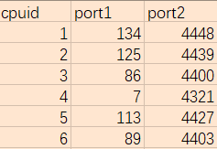
 |  |  |  |  |  | 1280byte | 38.90% | 7660.00 | 55.79
 |  |  |  |  |  | 1518byte | 45.86% | 9052.60 | 58.80
RFC 2544 吞吐量测试 | 桥 | 2对万兆口（Slot1） 8086:1581 | 24条流（均衡负载） | 60s | kong.cfg | 64byte | 6.41% | 1968.97 | 31.39 | ip: 100.1.0.1---100.1.0.2 ….. port：(挑选流量) interface: Ten-Ge0/1/0-->Ten-Ge0/1/3
 |  |  |  |  |  | 128byte | 11.06% | 3824.33 | 31.68
 |  |  |  |  |  | 256byte | 21.11% | 7831.88 | 33.94
 |  |  |  |  |  | 512byte | 41.22% | 15867.68 | 35.57
 |  |  |  |  |  | 1024byte | 76.02% | 29826.83 | 35.79
 |  |  |  |  |  | 1280byte | 94.59% | 37252.31 | 39.64
 |  |  |  |  |  | 1518byte | 100.00% | 39479.82 | 55.90
RFC 2544 吞吐量测试 | 桥 | 3对万兆口（Slot1、2） 8086:1581 | 12条流（均衡负载） | 60s | kong.cfg | 64byte |  |  |  | ip: 100.1.0.1---100.1.0.2 ….. port：(挑选流量) interface: Ten-Ge0/1/0-->Ten-Ge0/2/1
 |  |  |  |  |  | 128byte
 |  |  |  |  |  | 256byte
 |  |  |  |  |  | 512byte
 |  |  |  |  |  | 1024byte
 |  |  |  |  |  | 1280byte
 |  |  |  |  |  | 1518byte
RFC 2544 吞吐量测试, | 桥 | 2对万兆口（Slot1） | 64条流 | 60s | kong.cfg | 64byte | 1.77% | 544.40 | 28.52 | ip: 100.1.0.1---100.1.0.2 100.3.0.1---100.3.0.2 port：(7,1,32---4321,1,32) interface: Ten-Ge0/1/0-->Ten-Ge0/1/3
 |  |  |  |  |  | 128byte | 3.32% | 1148.65 | 29.29
 |  |  |  |  |  | 256byte | 6.41% | 2379.71 | 32.75
 |  |  |  |  |  | 512byte | 13.38% | 5148.87 | 38.03
 |  |  |  |  |  | 1024byte | 26.52% | 10406.13 | 42.35
 |  |  |  |  |  | 1280byte | 32.71% | 12883.08 | 40.88
 |  |  |  |  |  | 1518byte | 38.13% | 15051.69 | 40.68
RFC 2544 吞吐量测试 | 桥 | 1对万兆口（Slot1） | 64条流 | 60s | kong.cfg | 64byte | 4.09% | 628.34 | 19.63 | ip: 100.1.0.1---100.1.0.2 port：(7,1,32---4321,1,32) interface: Ten-Ge0/1/0-->Ten-Ge0/1/1
 |  |  |  |  |  | 128byte | 7.96% | 1377.03 | 30.27
 |  |  |  |  |  | 256byte | 14.92% | 2768.12 | 33.79
 |  |  |  |  |  | 512byte | 28.84% | 5551.88 | 38.58
 |  |  |  |  |  | 1024byte | 56.69% | 11120.30 | 42.85
 |  |  |  |  |  | 1280byte | 70.61% | 13904.61 | 44.03
 |  |  |  |  |  | 1518byte | 83.76% | 16533.72 | 49.55
RFC 2544 吞吐量测试 | 桥 | 2对万兆口（Slot2） | 64条流 | 60s | kong.cfg | 64byte | 1.77% | 544.40 | 24.90 | ip: 100.1.0.1---100.1.0.2 100.3.0.1---100.3.0.2 port：(7,1,32---4321,1,32) interface: Ten-Ge0/2/0-->Ten-Ge0/2/3
 |  |  |  |  |  | 128byte | 3.32% | 1148.65 | 27.35
 |  |  |  |  |  | 256byte | 6.41% | 2379.71 | 29.31
 |  |  |  |  |  | 512byte | 11.06% | 4255.64 | 26.72
 |  |  |  |  |  | 1024byte | 16.47% | 6461.30 | 25.40
 |  |  |  |  |  | 1280byte | 21.88% | 8618.46 | 26.97
 |  |  |  |  |  | 1518byte | 31.94% | 12608.87 | 31.28
RFC 2544 吞吐量测试 | 桥 | 2对万兆口（Slot3） | 64条流 | 60s | kong.cfg | 64byte | 1.77% | 544.40 | 28.00 | ip: 100.1.0.1---100.1.0.2 100.3.0.1---100.3.0.2 port：(7,1,32---4321,1,32) interface: Ten-Ge0/3/0-->Ten-Ge0/3/3
 |  |  |  |  |  | 128byte | 3.32% | 1148.65 | 28.80
 |  |  |  |  |  | 256byte | 4.09% | 1518.84 | 23.27
 |  |  |  |  |  | 512byte | 8.73% | 3362.41 | 24.64
 |  |  |  |  |  | 1024byte | 20.34% | 7978.54 | 26.93
 |  |  |  |  |  | 1280byte | 24.20% | 9532.31 | 27.87
 |  |  |  |  |  | 1518byte | 24.98% | 9860.71 | 27.20
RFC 2544 吞吐量测试 | 桥 | 2对万兆口（Slot4） | 64条流 | 60s | kong.cfg | 64byte | 1.77% | 544.40 | 27.54 | ip: 100.1.0.1---100.1.0.2 100.3.0.1---100.3.0.2 port：(7,1,32---4321,1,32) interface: Ten-Ge0/4/0-->Ten-Ge0/4/3
 |  |  |  |  |  | 128byte | 1.77% | 613.51 | 22.77
 |  |  |  |  |  | 256byte | 4.09% | 1518.84 | 23.36
 |  |  |  |  |  | 512byte | 11.83% | 4553.38 | 28.24
 |  |  |  |  |  | 1024byte | 25.75% | 10102.68 | 33.59
 |  |  |  |  |  | 1280byte | 18.79% | 7400.00 | 27.59
 |  |  |  |  |  | 1518byte | 18.79% | 7417.89 | 27.97
RFC 2544 吞吐量测试 | 路由 | 2对万兆口（Slot1） | 64条流 | 60s | kong.cfg | 64byte | 1.77% | 544.40 | 20.95 | port：(7,1,32---4321,1,32) interface: Ten-Ge0/1/0-->Ten-Ge0/1/3
 |  |  |  |  |  | 128byte | 3.32% | 1148.65 | 21.34
 |  |  |  |  |  | 256byte | 4.87% | 1805.80 | 22.05
 |  |  |  |  |  | 512byte | 11.83% | 4553.38 | 23.46
 |  |  |  |  |  | 1024byte | 17.24% | 6764.75 | 23.87
 |  |  |  |  |  | 1280byte | 24.98% | 9836.92 | 25.02
 |  |  |  |  |  | 1518byte | 29.62% | 11692.82 | 24.14
RFC 2544 吞吐量测试 | 路由 | 2对万兆口（Slot2） | 64条流 | 60s | kong.cfg | 64byte | 1.77% | 544.40 | 21.98 | port：(7,1,32---4321,1,32) interface: Ten-Ge0/2/0-->Ten-Ge0/2/3
 |  |  |  |  |  | 128byte | 1.77% | 613.51 | 21.83
 |  |  |  |  |  | 256byte | 4.09% | 1518.84 | 21.41
 |  |  |  |  |  | 512byte | 13.38% | 5148.87 | 22.59
 |  |  |  |  |  | 1024byte | 28.84% | 11316.47 | 28.27
 |  |  |  |  |  | 1280byte | 15.70% | 6181.54 | 23.97
 |  |  |  |  |  | 1518byte | 30.39% | 11998.17 | 25.68
RFC 2544 吞吐量测试 | 路由 | 2对万兆口（Slot3） | 64条流 | 60s | kong.cfg | 64byte | 1.77% | 544.40 | 21.75 | port：(7,1,32---4321,1,32) interface: Ten-Ge0/3/0-->Ten-Ge0/3/3
 |  |  |  |  |  | 128byte | 3.32% | 1148.65 | 21.76
 |  |  |  |  |  | 256byte | 4.87% | 1805.80 | 21.65
 |  |  |  |  |  | 512byte | 8.73% | 3362.41 | 21.84
 |  |  |  |  |  | 1024byte | 28.84% | 11316.48 | 26.13
 |  |  |  |  |  | 1280byte | 25.75% | 10141.54 | 25.10
 |  |  |  |  |  | 1518byte | 18.79% | 7417.89 | 23.92
RFC 2544 吞吐量测试 | 路由 | 2对万兆口（Slot4） | 64条流 | 60s | kong.cfg | 64byte |  |  |  | port：(7,1,32---4321,1,32) interface: Ten-Ge0/4/0-->Ten-Ge0/4/3
 |  |  |  |  |  | 128byte
 |  |  |  |  |  | 256byte
 |  |  |  |  |  | 512byte
 |  |  |  |  |  | 1024byte
 |  |  |  |  |  | 1280byte
 |  |  |  |  |  | 1518byte
TCP新建测试 | 桥 | 扩展-1对万兆口 (8086:1581) | IPV4 | 5min | kong.cfg | 空 | 328000
TCP并发测试 | 桥 | 扩展-1对万兆口 (8086:1581) | IPV4 | 5min | kong.cfg | 空 | 8000000 |  |  | license: 800万
HTTP新建测试 | 桥 | 扩展-1对万兆口 (8086:1581) | IPV4 | 5min | kong.cfg | 1byte | 320000
HTTP 21KB吞吐量测试 | 桥 | 扩展-1对万兆口 (8086:1581) | IPV4 | 5min | kong.cfg | HTTP GET：21KB | 95000，18322Mb/s
 |  |  |  |  | kong.cfg+包过滤（any-any） |  | 95000，18240Mb/s
 |  |  |  |  | kong.cfg+应用识别 |  | 55000， 10596Mb/s
 |  |  |  |  | kong.cfg+白名单（modbus模板+测试模式+增量学习） |  | 50000， 9665Mb/s
 |  |  |  |  | kong.cfg+IPS（ipsset） |  | 6500，1251Mb/s
 |  |  |  |  | kong.cfg+AV |  | 5500，1062Mb/s
 |  |  |  |  | kong.cfg+文件内容过滤 |  | 6500，1251Mb/s
 |  |  |  |  | kong.cfg+包过滤+IPS+AVL+APP+ 文件内容+白名单 |  | 5000，963Mb/s
Enterprise2018吞吐量测试 | 桥 | 扩展-1对万兆口 (8086:1581) | IPv4 | 5min | kong.cfg | Enterprise2018 | 12000，9621Mb/s
 |  |  |  |  | kong.cfg+包过滤（any-any） |  | 12000，9619Mb/s
 |  |  |  |  | kong.cfg+应用识别 |  | 5500，4400Mb/s
 |  |  |  |  | kong.cfg+白名单（modbus模板+测试模式+增量学习） |  | 7500，6041Mb/s
 |  |  |  |  | kong.cfg+IPS（ipsset） |  | 800，646Mb/s
 |  |  |  |  | kong.cfg+AV |  | 550，443Mb/s
 |  |  |  |  | kong.cfg+文件内容过滤 |  | 800，646Mb/s
 |  |  |  |  | kong.cfg+包过滤+IPS+AVL+APP+ 文件内容+白名单 |  | 500，403Mb/s
IPSEC VPN 网关至网关 单隧道 吞吐量测试（3des） | 路由 | 扩展-二口千兆 (一条隧道) | IPV4 | 60s | kong.cfg （3des） | 64byte
 |  |  |  |  |  | 128byte
 |  |  |  |  |  | 256byte
 |  |  |  |  |  | 512byte
 |  |  |  |  |  | 1024byte
 |  |  |  |  |  | 1280byte
 |  |  |  |  |  | 1400byte
IPSEC VPN 网关至网关 单隧道 吞吐量测试（aes128） | 路由 | 扩展-二口千兆 (一条隧道) | IPV4 | 60s | kong.cfg （aes128） | 64byte
 |  |  |  |  |  | 128byte
 |  |  |  |  |  | 256byte
 |  |  |  |  |  | 512byte
 |  |  |  |  |  | 1024byte
 |  |  |  |  |  | 1280byte
 |  |  |  |  |  | 1400byte
IPSEC VPN 网关至网关 单隧道 吞吐量测试（aes192） | 路由 | 扩展-二口千兆 (一条隧道) | IPV4 | 60s | kong.cfg （aes192） | 64byte
 |  |  |  |  |  | 128byte
 |  |  |  |  |  | 256byte
 |  |  |  |  |  | 512byte
 |  |  |  |  |  | 1024byte
 |  |  |  |  |  | 1280byte
 |  |  |  |  |  | 1400byte
IPSEC VPN 网关至网关 单隧道 吞吐量测试（aes256） | 路由 | 扩展-二口千兆 (一条隧道) | IPV4 | 60s | kong.cfg （aes256） | 64byte
 |  |  |  |  |  | 128byte
 |  |  |  |  |  | 256byte
 |  |  |  |  |  | 512byte
 |  |  |  |  |  | 1024byte
 |  |  |  |  |  | 1280byte
 |  |  |  |  |  | 1400byte

A2800
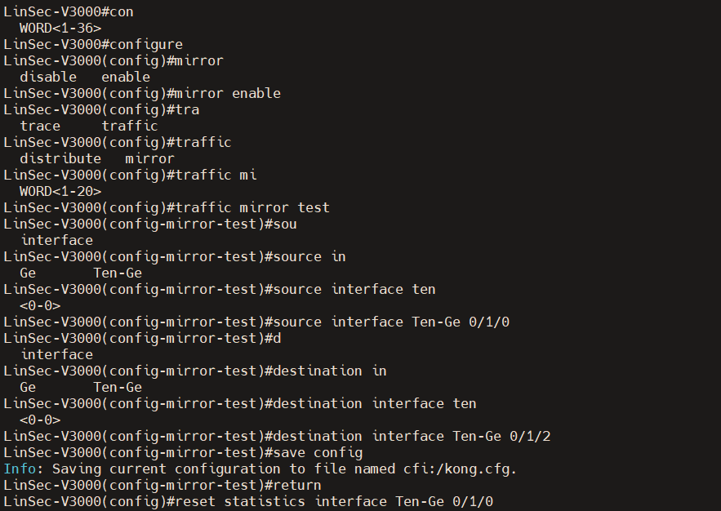
性能指标 |  |  |  |  |  | 产品类别： | Linsec-A2800
 |  |  |  |  |  | 硬件平台： | A2800_2U-phytium_C2000-Mem16G-AC2
 |  |  |  |  |  | CPU型号:
 |  |  |  |  |  | 厂商：
测试项描述 |  | 接入方式 | 测试时长 | IP协议/会话配置 | 设备配置 | 测试流量 | 系统版本；ips库版本；app库版本；av库版本
 |  |  |  |  |  |  | V1.2.3.7.06_HR, BUILD 68a7c13, RELEASE 1.1.1.12，4.2.0.127，1.1.0.76 |  | V1.2.3.7.17_HR, BUILD fd45a74, RELEASE 1.1.1.20，4.2.0.127，1.1.0.76
 |  |  |  |  |  |  | 第一次 | 备注 | 第一次 | 备注
网络层指标 | 最大并发连接数 | IDS (Ten 0/1/0) | 无 | IPV4 | A_kong.cfg | 最大并发连接数 | 2000000 | lic设置为200W | 2000000 | lic设置为200W
 | TCP新建连接速率 | IDS (Ten 0/1/0) | 5min | IPV4 | A_kong.cfg | TCP新建连接速率 | 26000 |  | 65000
 | HTTP新建连接速率 | IDS (Ten 0/1/0) | 5min | IPV4 | A_kong.cfg | HTTP 1Byte | 15000 |  | 55000
应用层指标 | 空配置 | IDS (Ten 0/1/0) | 5min | IPV4 | A_kong.cfg | HTTP 21KB | 5400，1047Mb/s |  | 32500，6300Mb/s
 |  |  |  |  |  | IT (Enterprise2018) | 300，243Mb/s |  | 3250，2616Mb/s
 |  |  |  |  |  | OT(Application ProfileICS/SCADA Traffic 2021) | 187Mb/s |  | 234Mb/s
 | 应用识别 | IDS (Ten 0/1/0) | 5min | IPV4 | A_kong+应用识别 | HTTP 21KB | 3600，698Mb/s |  | 6000，1159Mb/s
 |  |  |  |  |  | IT (Enterprise2018) | 68Mb/s |  | 80Mb/s
 |  |  |  |  |  | OT(Application ProfileICS/SCADA Traffic 2021) | 121Mb/s |  | 159Mb/s
 | 入侵检测 (idsset) | IDS (Ten 0/1/0) | 5min | IPV4 | A_kong+入侵检测（ics_idsset） | HTTP 21KB | 225，43Mb/s |  | 300，58Mb/s
 |  |  |  |  |  | IT (Enterprise2018) |  |  | 55.6Mb/s
 |  |  |  |  |  | OT(Application ProfileICS/SCADA Traffic 2021) |  |  | 52Mb/s | sigid=200319，OT流量会命中IPS规则，可能造成测试结果不准确
 | 白名单 （工业流量自学习规则学满，部署全部规则的全部信息。） | IDS (Ten 0/1/0) | 5min | IPV4 | A_kong+白名单 | HTTP 21KB |  |  | 1100，213Mb/s
 |  |  |  |  |  | IT (Enterprise2018) |  |  | 96Mb/s
 |  |  |  |  |  | OT(Application ProfileICS/SCADA Traffic 2021) |  |  | 3.8Mb/s
 | 默认配置 （入侵检测、流量统计、应用识别） | IDS (Ten 0/1/0) | 5min | IPV4 | default.cfg | HTTP 21KB |  |  | 260，50.4Mb/s
 |  |  |  |  |  | IT (Enterprise2018) |  |  | 50Mb/s
 |  |  |  |  |  | OT(Application ProfileICS/SCADA Traffic 2021) |  |  | 46.8Mb/s | sigid=200319，OT流量会命中IPS规则，可能造成测试结果不准确
 | 全部开启 （入侵检测、白名单、流量统计、应用识别） | IDS (Ten 0/1/0) | 5min | IPV4 | default.cfg+白名单 | HTTP 21KB |  |  | 250，48.5Mb/s
 |  |  |  |  |  | IT (Enterprise2018) |  |  | 45.6Mb/s
 |  |  |  |  |  | OT(Application ProfileICS/SCADA Traffic 2021) |  |  | 2.9Mb/s
syslog外发 | 外发性能（EPS:Event per Second） | IDS (Ten 0/1/0) | 1min | IPV4 | A_kong.cfg+会话日志 | TCP新建28000 |  |  | 28000
 |  |  |  |  |  | TCP新建28500 |  |  | 28500
 |  |  |  |  |  | TCP新建29000 |  |  | 28952

注：采用V3000连接BPS，镜像流量到V2800测试

A5800
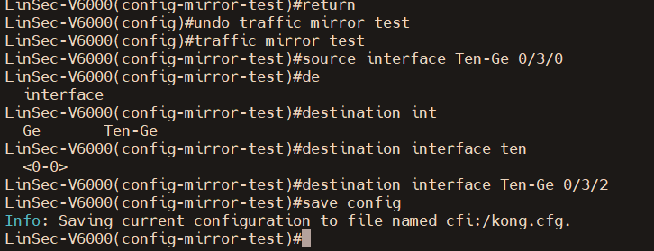
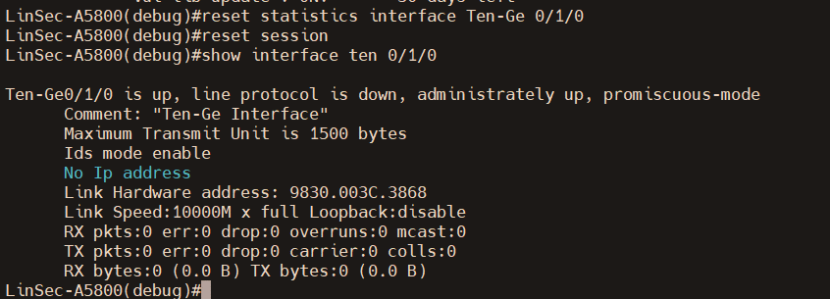
性能指标 |  |  |  |  |  | 产品类别： | Linsec-A5800
 |  |  |  |  |  | 硬件平台： | A5800_2U-phytium_D2000-Mem32G-AC2
 |  |  |  |  |  | CPU型号:
 |  |  |  |  |  | 厂商：
测试项描述 |  | 接入方式 | 测试时长 | IP协议/会话配置 | 设备配置 | 测试流量 | 系统版本；ips库版本；app库版本；av库版本
 |  |  |  |  |  |  | V1.2.3.7.17_HR, BUILD fd45a74, RELEASE 1.1.1.20，4.2.0.127，1.1.0.76
 |  |  |  |  |  |  | 第一次 | 备注 | 第一次 | 备注
网络层指标 | 最大并发连接数 | IDS (Ten 0/1/0) | 无 | IPV4 | A_kong.cfg | 最大并发连接数 | 4000000 | lic设置为400W |  | lic设置为200W
 | TCP新建连接速率 | IDS (Ten 0/1/0) | 5min | IPV4 | A_kong.cfg | TCP新建连接速率 | 100000
 | HTTP新建连接速率 | IDS (Ten 0/1/0) | 5min | IPV4 | A_kong.cfg | HTTP 1Byte | 90000
应用层指标 | 空配置 | IDS (Ten 0/1/0) | 5min | IPV4 | A_kong.cfg | HTTP 21KB | 50000，9632Mb/s
 |  | IDS (Ten 0/1/0) |  |  |  | IT (Enterprise2018)
 | 入侵检测 (idsset) | IDS (Ten 0/1/0) | 5min | IPV4 | A_kong+入侵检测（ics_idsset） | HTTP 21KB
 |  | IDS (Ten 0/1/0) |  |  |  | IT (Enterprise2018)
 |  | IDS (Ten 0/1/0) |  |  |  | OT(Application ProfileICS/SCADA Traffic 2021) |  | sigid=200319，OT流量会命中IPS规则，可能造成测试结果不准确
 | 白名单 （工业流量自学习规则学满，部署全部规则的全部信息。） | IDS (Ten 0/1/0) | 5min | IPV4 | A_kong+白名单 | HTTP 21KB
 |  | IDS (Ten 0/1/0) |  |  |  | IT (Enterprise2018)
 |  | IDS (Ten 0/1/0) |  |  |  | OT(Application ProfileICS/SCADA Traffic 2021)
 | 默认配置 （入侵检测、流量统计、应用识别） | IDS (Ten 0/1/0) | 5min | IPV4 | default.cfg | HTTP 21KB
 |  | IDS (Ten 0/1/0) |  |  |  | IT (Enterprise2018)
 |  | IDS (Ten 0/1/0) |  |  |  | OT(Application ProfileICS/SCADA Traffic 2021)
 | 全部开启 （入侵检测、白名单、流量统计、应用识别） | IDS (Ten 0/1/0) | 5min | IPV4 | default.cfg+白名单 | HTTP 21KB
 |  | IDS (Ten 0/1/0) |  |  |  | IT (Enterprise2018)
 |  | IDS (Ten 0/1/0) |  |  |  | OT(Application ProfileICS/SCADA Traffic 2021) |  | sigid=200319，OT流量会命中IPS规则，可能造成测试结果不准确
syslog外发 | 外发性能（EPS:Event per Second） | IDS (Ten 0/1/0) | 1min | IPV4 | A_kong.cfg+会话日志 | TCP新建28000
 |  | IDS (Ten 0/1/0) |  |  |  | TCP新建28500
 |  | IDS (Ten 0/1/0) |  |  |  | TCP新建29000

注：采用V6000连接BPS，镜像流量到V5800测试

